12
x | y | y1
1 | -0.038733523546 | 1.53E-01
2 | 0.10327485171 | 1.73E-01
3 | 0.040099314812 | 1.93E-01
4 | 0.10932927382 | 2.16E-01
5 | 0.22030126008 | 2.39E-01
6 | 0.22392405486 | 2.63E-01
7 | 0.30063384982 | 2.87E-01
8 | 0.36070925848 | 3.09E-01
9 | 0.43674333297 | 3.29E-01
10 | 0.36145796077 | 3.51E-01
11 | 0.39352635348 | 3.76E-01
12 | 0.37106679722 | 4.03E-01
13 | 0.46272483017 | 4.33E-01
14 | 0.5261911935 | 4.64E-01
15 | 0.49018965286 | 4.98E-01
16 | 0.60271577043 | 5.34E-01
17 | 0.59491364894 | 5.73E-01
18 | 0.60684866336 | 6.12E-01
19 | 0.73065028011 | 6.50E-01
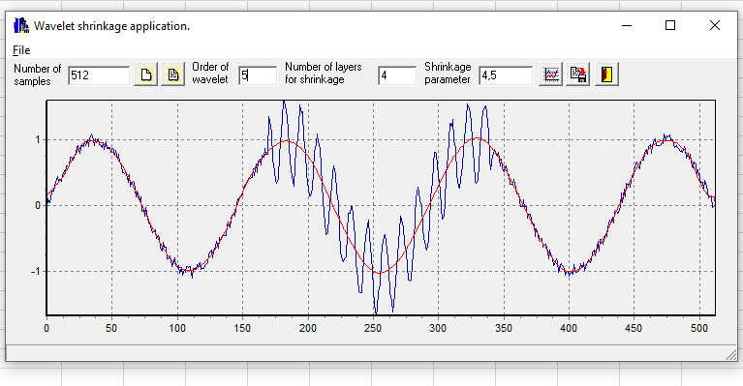
20 | 0.71431055955 | 6.86E-01
21 | 0.69543075591 | 7.20E-01
22 | 0.72924625995 | 7.53E-01
23 | 0.79003722586 | 7.86E-01
24 | 0.87513377756 | 8.17E-01
25 | 0.91430647467 | 8.47E-01
26 | 0.78699639757 | 8.74E-01
27 | 0.85925864821 | 8.99E-01
28 | 0.92599075242 | 9.21E-01
29 | 0.89320894055 | 9.42E-01
30 | 0.97196925712 | 9.59E-01
31 | 0.91751963229 | 9.72E-01
32 | 1.0010230267 | 9.80E-01
33 | 0.8976591106 | 9.84E-01
34 | 1.0206326584 | 9.86E-01
35 | 1.0806741548 | 9.86E-01
36 | 1.051103195 | 9.86E-01
37 | 0.90885447594 | 9.84E-01
38 | 1.0179972092 | 9.81E-01
39 | 0.94826819892 | 9.77E-01
40 | 1.0173015507 | 9.72E-01
41 | 0.93071638157 | 9.66E-01
42 | 0.92024328352 | 9.58E-01
43 | 0.88175837733 | 9.49E-01
44 | 0.95647879182 | 9.38E-01
45 | 0.85320785715 | 9.25E-01
46 | 0.96912932218 | 9.11E-01
47 | 0.86973225226 | 8.95E-01
48 | 0.87364187642 | 8.78E-01
49 | 0.87511267409 | 8.60E-01
50 | 0.80920350373 | 8.40E-01
51 | 0.86708896033 | 8.18E-01
52 | 0.85570498942 | 7.95E-01
53 | 0.76219630389 | 7.71E-01
54 | 0.83709925908 | 7.45E-01
55 | 0.70624793003 | 7.18E-01
56 | 0.77837856103 | 6.90E-01
57 | 0.66253896094 | 6.60E-01
58 | 0.61814715831 | 6.29E-01
59 | 0.50259826456 | 5.96E-01
60 | 0.49039934199 | 5.62E-01
61 | 0.50594443698 | 5.27E-01
62 | 0.48679430122 | 4.91E-01
63 | 0.35722276971 | 4.54E-01
64 | 0.47065618425 | 4.15E-01
65 | 0.29426438449 | 3.75E-01
66 | 0.35369741216 | 3.34E-01
67 | 0.36734434213 | 2.93E-01
68 | 0.35406932362 | 2.51E-01
69 | 0.12961840982 | 2.09E-01
70 | 0.21734780731 | 1.66E-01
71 | 0.17991402105 | 1.24E-01
72 | 0.082694589643 | 8.16E-02
73 | 0.13243591235 | 3.99E-02
74 | -0.083872202911 | -2.20E-03
75 | -0.05477592188 | -4.46E-02
76 | -0.16032096454 | -8.70E-02
77 | -0.029995262486 | -1.30E-01
78 | -0.19570698227 | -1.72E-01
79 | -0.25702129888 | -2.15E-01
80 | -0.26932976844 | -2.58E-01
81 | -0.37155577407 | -3.01E-01
82 | -0.41001789831 | -3.44E-01
83 | -0.37537071476 | -3.86E-01
84 | -0.36775875888 | -4.26E-01
85 | -0.50345314911 | -4.66E-01
86 | -0.44751253453 | -5.04E-01
87 | -0.49862446473 | -5.42E-01
88 | -0.62647534281 | -5.78E-01
89 | -0.68163201092 | -6.13E-01
90 | -0.55476420325 | -6.46E-01
91 | -0.62695085535 | -6.79E-01
92 | -0.62522686985 | -7.09E-01
93 | -0.80210178271 | -7.39E-01
94 | -0.80376007311 | -7.67E-01
95 | -0.76555205174 | -7.93E-01
96 | -0.81616025879 | -8.17E-01
97 | -0.92942798459 | -8.40E-01
98 | -0.84246637594 | -8.60E-01
99 | -0.79070286642 | -8.80E-01
100 | -0.91585551138 | -8.97E-01
101 | -0.94068733468 | -9.14E-01
102 | -0.90878621568 | -9.28E-01
103 | -1.0270765247 | -9.41E-01
104 | -0.93740350066 | -9.53E-01
105 | -1.0559382577 | -9.62E-01
106 | -0.97465244602 | -9.71E-01
107 | -1.007651635 | -9.77E-01
108 | -0.92443369926 | -9.82E-01
109 | -0.93655136591 | -9.84E-01
110 | -0.9172205165 | -9.85E-01
111 | -0.92241958405 | -9.85E-01
112 | -1.0939008648 | -9.82E-01
113 | -0.95994628821 | -9.77E-01
114 | -0.94711085 | -9.71E-01
115 | -0.96768105642 | -9.64E-01
116 | -0.89833817574 | -9.54E-01
117 | -0.91735361303 | -9.43E-01
118 | -0.85964885283 | -9.30E-01
119 | -0.96449633174 | -9.16E-01
120 | -0.95183712253 | -9.00E-01
121 | -0.94769161662 | -8.82E-01
122 | -0.92431585721 | -8.63E-01
123 | -0.89400776438 | -8.42E-01
124 | -0.87038102575 | -8.20E-01
125 | -0.74245848655 | -7.96E-01
126 | -0.70828249959 | -7.71E-01
127 | -0.67397173951 | -7.45E-01
128 | -0.79465627064 | -7.17E-01
129 | -0.69181936043 | -6.89E-01
130 | -0.63098343817 | -6.58E-01
131 | -0.54815992624 | -6.27E-01
132 | -0.6415054442 | -5.94E-01
133 | -0.48036480481 | -5.60E-01
134 | -0.52708015669 | -5.25E-01
135 | -0.47375825659 | -4.89E-01
136 | -0.43239820572 | -4.53E-01
137 | -0.44746972727 | -4.17E-01
138 | -0.45062793825 | -3.79E-01
139 | -0.30231293988 | -3.39E-01
140 | -0.25014223525 | -2.99E-01
141 | -0.34023412524 | -2.57E-01
142 | -0.20564334794 | -2.14E-01
143 | -0.14659623024 | -1.70E-01
144 | -0.11509202561 | -1.23E-01
145 | -0.15884570468 | -7.40E-02
146 | -0.053862107648 | -2.53E-02
147 | 0.097667658508 | 2.28E-02
148 | 0.073370132308 | 7.03E-02
149 | 0.13879010556 | 1.17E-01
150 | 0.14059867662 | 1.62E-01
151 | 0.1631463371 | 2.08E-01
152 | 0.283959454 | 2.52E-01
153 | 0.31825919887 | 2.95E-01
154 | 0.33381701768 | 3.37E-01
155 | 0.39069209008 | 3.78E-01
156 | 0.42030137117 | 4.17E-01
157 | 0.41753950646 | 4.56E-01
158 | 0.4251495829 | 4.93E-01
159 | 0.56456348921 | 5.27E-01
160 | 0.46308414 | 5.60E-01
161 | 0.63267245664 | 5.89E-01
162 | 0.50211184658 | 6.18E-01
163 | 0.67372290644 | 6.46E-01
164 | 0.70535694454 | 6.73E-01
165 | 0.61340563791 | 6.99E-01
166 | 0.76329134506 | 7.24E-01
167 | 0.730331972 | 7.48E-01
168 | 0.86328475796 | 7.71E-01
169 | 0.77567166426 | 7.93E-01
170 | 0.77286648797 | 8.14E-01
171 | 1.3573368774 | 8.34E-01
172 | 1.2937008468 | 8.53E-01
173 | 1.0985956829 | 8.70E-01
174 | 0.70308359475 | 8.86E-01
175 | 0.61841438232 | 9.02E-01
176 | 0.39031492518 | 9.16E-01
177 | 0.33617619627 | 9.30E-01
178 | 0.40571203346 | 9.43E-01
179 | 0.77813900925 | 9.53E-01
180 | 0.94749871083 | 9.62E-01
181 | 1.32301774 | 9.70E-01
182 | 1.6011279724 | 9.75E-01
183 | 1.5891611681 | 9.78E-01
184 | 1.4452366517 | 9.80E-01
185 | 1.3442639366 | 9.79E-01
186 | 1.1280672778 | 9.77E-01
187 | 0.67541419067 | 9.73E-01
188 | 0.55187121249 | 9.68E-01
189 | 0.4377847425 | 9.61E-01
190 | 0.28987407477 | 9.52E-01
191 | 0.59793262409 | 9.42E-01
192 | 0.83869968503 | 9.30E-01
193 | 1.0183557621 | 9.16E-01
194 | 1.1868695671 | 9.01E-01
195 | 1.5296359609 | 8.84E-01
196 | 1.4077614244 | 8.65E-01
197 | 1.4211131685 | 8.44E-01
198 | 1.0488917817 | 8.22E-01
199 | 0.8013404545 | 7.99E-01
200 | 0.47052357384 | 7.74E-01
201 | 0.2458353547 | 7.49E-01
202 | 0.14799006304 | 7.21E-01
203 | 0.15141485737 | 6.92E-01
204 | 0.25384078574 | 6.61E-01
205 | 0.51541439298 | 6.28E-01
206 | 0.80472368674 | 5.93E-01
207 | 0.94076542631 | 5.57E-01
208 | 1.0843800945 | 5.17E-01
209 | 0.97392082701 | 4.76E-01
210 | 0.87163211768 | 4.33E-01
211 | 0.5972817192 | 3.90E-01
212 | 0.31634094429 | 3.47E-01
213 | -0.099275841023 | 3.04E-01
214 | -0.24367610198 | 2.61E-01
215 | -0.44348740029 | 2.17E-01
216 | -0.41445324254 | 1.73E-01
217 | -0.18125650394 | 1.30E-01
218 | -0.0046424639273 | 8.63E-02
219 | 0.29788948262 | 4.29E-02
220 | 0.49988183465 | -5.06E-04
221 | 0.60251182845 | -4.39E-02
222 | 0.4649917969 | -8.68E-02
223 | 0.22164286131 | -1.29E-01
224 | 0.042758070937 | -1.71E-01
225 | -0.35527855504 | -2.12E-01
226 | -0.7112677105 | -2.52E-01
227 | -0.81627879013 | -2.92E-01
228 | -0.85085726988 | -3.32E-01
229 | -0.80671594791 | -3.71E-01
230 | -0.78046827221 | -4.10E-01
231 | -0.40802350719 | -4.48E-01
232 | -0.12212198063 | -4.84E-01
233 | -0.10946347083 | -5.20E-01
234 | -0.019722071545 | -5.56E-01
235 | -0.009816545189 | -5.90E-01
236 | -0.29154003754 | -6.24E-01
237 | -0.4752026616 | -6.57E-01
238 | -0.86898992575 | -6.90E-01
239 | -1.1108908916 | -7.22E-01
240 | -1.2875811976 | -7.53E-01
241 | -1.3166164681 | -7.85E-01
242 | -1.3181595283 | -8.14E-01
243 | -1.0507915537 | -8.42E-01
244 | -0.79118532337 | -8.68E-01
245 | -0.4674051589 | -8.92E-01
246 | -0.39725386521 | -9.15E-01
247 | -0.21978278999 | -9.35E-01
248 | -0.45888420872 | -9.54E-01
249 | -0.62396890987 | -9.70E-01
250 | -0.96375177339 | -9.85E-01
251 | -1.264442358 | -9.97E-01
252 | -1.4900058696 | -1.01E+00
253 | -1.6723217745 | -1.01E+00
254 | -1.5598323307 | -1.02E+00
255 | -1.3180510962 | -1.02E+00
256 | -1.2066765986 | -1.02E+00
257 | -0.80007996516 | -1.02E+00
258 | -0.61821896154 | -1.02E+00
259 | -0.46746666801 | -1.01E+00
260 | -0.44518013451 | -1.00E+00
261 | -0.53523668091 | -9.93E-01
262 | -0.79981239665 | -9.82E-01
263 | -0.98943162238 | -9.69E-01
264 | -1.3256836905 | -9.55E-01
265 | -1.4574553486 | -9.40E-01
266 | -1.6155091423 | -9.24E-01
267 | -1.4966997563 | -9.05E-01
268 | -1.158371062 | -8.85E-01
269 | -0.94510646982 | -8.63E-01
270 | -0.55194068332 | -8.40E-01
271 | -0.38355063913 | -8.15E-01
272 | -0.15525009134 | -7.88E-01
273 | -0.26379989352 | -7.59E-01
274 | -0.31989253321 | -7.30E-01
275 | -0.56540416332 | -6.99E-01
276 | -0.69624956534 | -6.67E-01
277 | -0.91553231655 | -6.34E-01
278 | -1.1323654622 | -6.01E-01
279 | -1.1511410076 | -5.66E-01
280 | -1.1243651078 | -5.31E-01
281 | -0.88920032796 | -4.94E-01
282 | -0.57041860027 | -4.58E-01
283 | -0.14561117318 | -4.20E-01
284 | 0.10603849948 | -3.82E-01
285 | 0.28651939021 | -3.43E-01
286 | 0.21306496054 | -3.04E-01
287 | 0.079959713233 | -2.64E-01
288 | 0.011839499042 | -2.24E-01
289 | -0.35056456857 | -1.83E-01
290 | -0.48669250916 | -1.42E-01
291 | -0.6093941274 | -1.01E-01
292 | -0.67718590594 | -6.02E-02
293 | -0.53346472965 | -1.88E-02
294 | -0.26702474248 | 2.26E-02
295 | 0.13509038579 | 6.38E-02
296 | 0.35701414687 | 1.05E-01
297 | 0.63312097596 | 1.45E-01
298 | 0.80198409634 | 1.86E-01
299 | 0.79073390885 | 2.27E-01
300 | 0.60128712241 | 2.67E-01
301 | 0.46684377815 | 3.07E-01
302 | 0.23910709734 | 3.47E-01
303 | -0.039943420411 | 3.87E-01
304 | -0.20769758283 | 4.27E-01
305 | -0.16042991422 | 4.66E-01
306 | 0.050200663868 | 5.05E-01
307 | 0.45250998428 | 5.43E-01
308 | 0.74413013686 | 5.80E-01
309 | 0.9819866491 | 6.16E-01
310 | 1.2531461586 | 6.50E-01
311 | 1.2118796618 | 6.83E-01
312 | 1.309763461 | 7.15E-01
313 | 1.0012680225 | 7.45E-01
314 | 0.87258515853 | 7.73E-01
315 | 0.46799801348 | 8.01E-01
316 | 0.27691027546 | 8.27E-01
317 | 0.26093965701 | 8.51E-01
318 | 0.40086900845 | 8.75E-01
319 | 0.5964451833 | 8.97E-01
320 | 0.85850136413 | 9.18E-01
321 | 1.0207069155 | 9.38E-01
322 | 1.3394812666 | 9.56E-01
323 | 1.5392250842 | 9.72E-01
324 | 1.5078161807 | 9.86E-01
325 | 1.4162708933 | 9.97E-01
326 | 1.2597923572 | 1.01E+00
327 | 0.99683030646 | 1.01E+00
328 | 0.64845574985 | 1.02E+00
329 | 0.37230228117 | 1.03E+00
330 | 0.34569820357 | 1.03E+00
331 | 0.38798551486 | 1.03E+00
332 | 0.63014053814 | 1.02E+00
333 | 0.86430145746 | 1.02E+00
334 | 1.2911231729 | 1.01E+00
335 | 1.4233316394 | 1.00E+00
336 | 1.4621755055 | 9.88E-01
337 | 1.5150342898 | 9.72E-01
338 | 1.4147553553 | 9.54E-01
339 | 1.1101369076 | 9.35E-01
340 | 0.72419887408 | 9.14E-01
341 | 0.54040733812 | 8.92E-01
342 | 0.76433846303 | 8.68E-01
343 | 0.77514144359 | 8.43E-01
344 | 0.8536191192 | 8.17E-01
345 | 0.7601658957 | 7.91E-01
346 | 0.74375929409 | 7.63E-01
347 | 0.80520964594 | 7.33E-01
348 | 0.60687148298 | 7.02E-01
349 | 0.70680287781 | 6.70E-01
350 | 0.57410614757 | 6.36E-01
351 | 0.51760122513 | 6.00E-01
352 | 0.59285378704 | 5.64E-01
353 | 0.60607094917 | 5.26E-01
354 | 0.45516034337 | 4.87E-01
355 | 0.47695002052 | 4.48E-01
356 | 0.31903855704 | 4.08E-01
357 | 0.31881549152 | 3.68E-01
358 | 0.32855064502 | 3.27E-01
359 | 0.39183945394 | 2.86E-01
360 | 0.27219959073 | 2.45E-01
361 | 0.17784582437 | 2.03E-01
362 | 0.17928388357 | 1.61E-01
363 | 0.075779660944 | 1.20E-01
364 | -0.012427325242 | 7.83E-02
365 | -0.016380204896 | 3.68E-02
366 | 0.087952115162 | -4.36E-03
367 | -0.024125355347 | -4.52E-02
368 | -0.019492121208 | -8.54E-02
369 | -0.1946493244 | -1.25E-01
370 | -0.12868640838 | -1.64E-01
371 | -0.1273401634 | -2.03E-01
372 | -0.20958488597 | -2.42E-01
373 | -0.27166239867 | -2.81E-01
374 | -0.27824375541 | -3.19E-01
375 | -0.46757505661 | -3.57E-01
376 | -0.35784245034 | -3.94E-01
377 | -0.44269453266 | -4.30E-01
378 | -0.52846485013 | -4.65E-01
379 | -0.5375041516 | -5.01E-01
380 | -0.49594462504 | -5.36E-01
381 | -0.62894748532 | -5.70E-01
382 | -0.60644218659 | -6.04E-01
383 | -0.58477550269 | -6.37E-01
384 | -0.61182609391 | -6.71E-01
385 | -0.80507468625 | -7.05E-01
386 | -0.66892141139 | -7.37E-01
387 | -0.72589876179 | -7.68E-01
388 | -0.78825507131 | -7.97E-01
389 | -0.91353363475 | -8.25E-01
390 | -0.89811737054 | -8.50E-01
391 | -0.811877962 | -8.74E-01
392 | -0.84287669094 | -8.96E-01
393 | -1.0095253535 | -9.16E-01
394 | -0.90963026532 | -9.34E-01
395 | -0.87584520178 | -9.51E-01
396 | -0.91572559321 | -9.65E-01
397 | -0.94623320498 | -9.77E-01
398 | -1.0535690544 | -9.87E-01
399 | -1.0085940172 | -9.95E-01
400 | -1.0009021936 | -1.00E+00
401 | -1.0646459983 | -1.00E+00
402 | -1.0205410853 | -1.00E+00
403 | -1.0108050652 | -1.00E+00
404 | -1.0453464755 | -1.00E+00
405 | -0.89977321533 | -9.96E-01
406 | -1.0183009917 | -9.90E-01
407 | -1.01351466 | -9.83E-01
408 | -0.99926099865 | -9.74E-01
409 | -0.95136504554 | -9.63E-01
410 | -0.8802708324 | -9.51E-01
411 | -0.93805527684 | -9.38E-01
412 | -0.86708258009 | -9.22E-01
413 | -0.98792344569 | -9.05E-01
414 | -0.89507095591 | -8.86E-01
415 | -0.86293289525 | -8.65E-01
416 | -0.81678226152 | -8.43E-01
417 | -0.85919944532 | -8.20E-01
418 | -0.83949404928 | -7.94E-01
419 | -0.70435871553 | -7.68E-01
420 | -0.67820476972 | -7.40E-01
421 | -0.75731458715 | -7.11E-01
422 | -0.68605377823 | -6.80E-01
423 | -0.54311189073 | -6.49E-01
424 | -0.6822713934 | -6.16E-01
425 | -0.51032195643 | -5.82E-01
426 | -0.52785348215 | -5.48E-01
427 | -0.57923064692 | -5.11E-01
428 | -0.53451210213 | -4.74E-01
429 | -0.4447026049 | -4.36E-01
430 | -0.46422787429 | -3.97E-01
431 | -0.33190343428 | -3.56E-01
432 | -0.21491456694 | -3.14E-01
433 | -0.2683406948 | -2.70E-01
434 | -0.17717522115 | -2.27E-01
435 | -0.26123377546 | -1.83E-01
436 | -0.084167796575 | -1.38E-01
437 | -0.077093050705 | -9.41E-02
438 | -0.11858560211 | -4.99E-02
439 | -0.099889051762 | -5.85E-03
440 | -0.019445724562 | 3.77E-02
441 | 0.18508923142 | 8.05E-02
442 | 0.044115441909 | 1.23E-01
443 | 0.24597568934 | 1.66E-01
444 | 0.12634379096 | 2.09E-01
445 | 0.34428124795 | 2.52E-01
446 | 0.30979223057 | 2.94E-01
447 | 0.35607547916 | 3.36E-01
448 | 0.27918492909 | 3.79E-01
449 | 0.46311001311 | 4.21E-01
450 | 0.42504373988 | 4.62E-01
451 | 0.54414045027 | 5.02E-01
452 | 0.62936053545 | 5.41E-01
453 | 0.65522272244 | 5.79E-01
454 | 0.62312993684 | 6.15E-01
455 | 0.56118199887 | 6.50E-01
456 | 0.66964842777 | 6.83E-01
457 | 0.69597018598 | 7.15E-01
458 | 0.6976261264 | 7.45E-01
459 | 0.79804933397 | 7.74E-01
460 | 0.84844954721 | 8.01E-01
461 | 0.7733617908 | 8.26E-01
462 | 0.89409882948 | 8.50E-01
463 | 0.92210704704 | 8.72E-01
464 | 0.80068085592 | 8.92E-01
465 | 0.91532495402 | 9.10E-01
466 | 0.99942254931 | 9.27E-01
467 | 1.0121833228 | 9.41E-01
468 | 0.90690285183 | 9.54E-01
469 | 0.91518198431 | 9.66E-01
470 | 0.90824677969 | 9.75E-01
471 | 0.91699118878 | 9.82E-01
472 | 0.95591774984 | 9.87E-01
473 | 0.94260033928 | 9.90E-01
474 | 1.0935204007 | 9.91E-01
475 | 0.99879361567 | 9.91E-01
476 | 1.0602173794 | 9.89E-01
477 | 1.0476370987 | 9.87E-01
478 | 1.078926498 | 9.83E-01
479 | 0.99355261857 | 9.78E-01
480 | 1.0038151998 | 9.72E-01
481 | 0.94523231297 | 9.66E-01
482 | 0.88377339073 | 9.59E-01
483 | 0.91245028005 | 9.49E-01
484 | 0.88814413348 | 9.36E-01
485 | 0.87403342107 | 9.20E-01
486 | 0.81874757425 | 9.03E-01
487 | 0.84197541787 | 8.86E-01
488 | 0.80395141532 | 8.69E-01
489 | 0.89599588192 | 8.53E-01
490 | 0.84914978089 | 8.33E-01
491 | 0.7222938223 | 8.08E-01
492 | 0.79524522582 | 7.81E-01
493 | 0.69906931188 | 7.52E-01
494 | 0.77749804452 | 7.16E-01
495 | 0.58489505487 | 6.75E-01
496 | 0.57476337765 | 6.26E-01
497 | 0.66575844237 | 5.68E-01
498 | 0.63829381751 | 5.12E-01
499 | 0.48790337749 | 4.59E-01
500 | 0.53748544117 | 4.10E-01
501 | 0.42648615045 | 3.66E-01
502 | 0.33994698185 | 3.24E-01
503 | 0.35907607395 | 2.84E-01
504 | 0.24803181936 | 2.48E-01
505 | 0.38607807562 | 2.17E-01
506 | 0.29559281765 | 1.91E-01
507 | 0.2425106546 | 1.69E-01
508 | 0.11938393682 | 1.50E-01
509 | 0.13759493255 | 1.35E-01
510 | 0.14369660733 | 1.27E-01
511 | -0.029700667228 | 1.27E-01
512 | 0.0052298419468 | 1.35E-01

signal
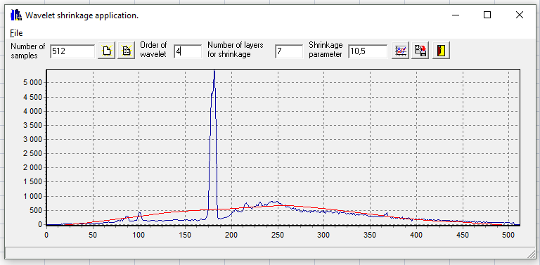
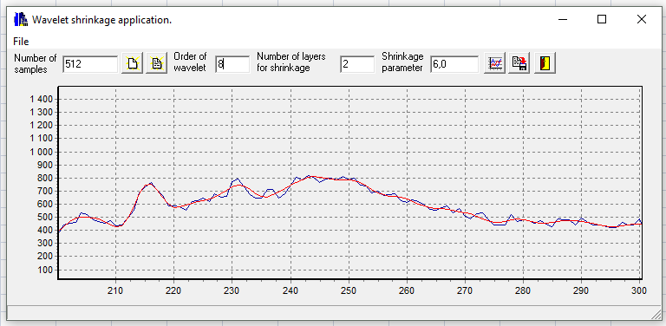
Попытка сгладить весь график | Сглаживание сигнала на врезке дан увеличенный фрагмент сигнала на участке от 200 до 300

